Gráficas
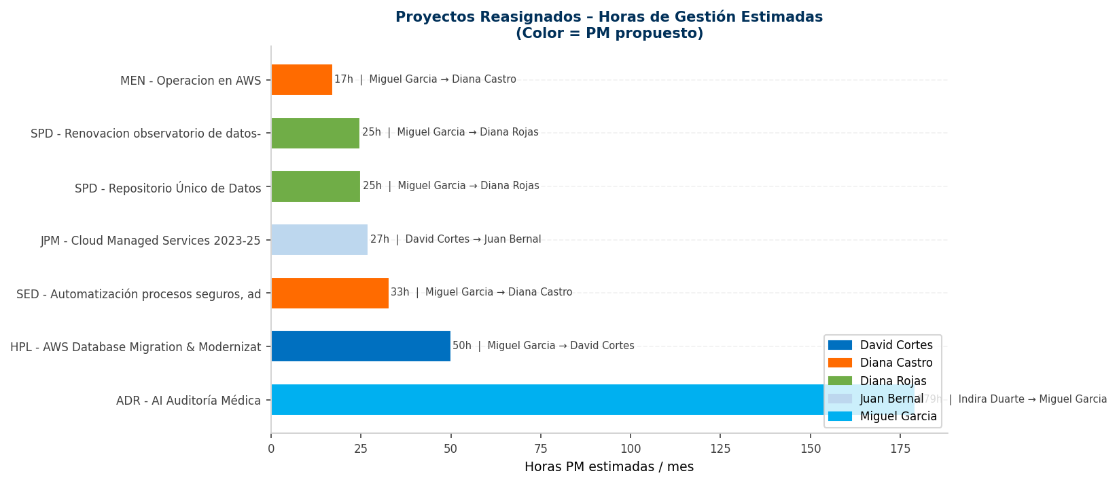
VISUALIZACIÓN – PROPUESTA DE REASIGNACIÓN DE PROYECTOS
Antes vs Después: Horas de gestión PM por mes
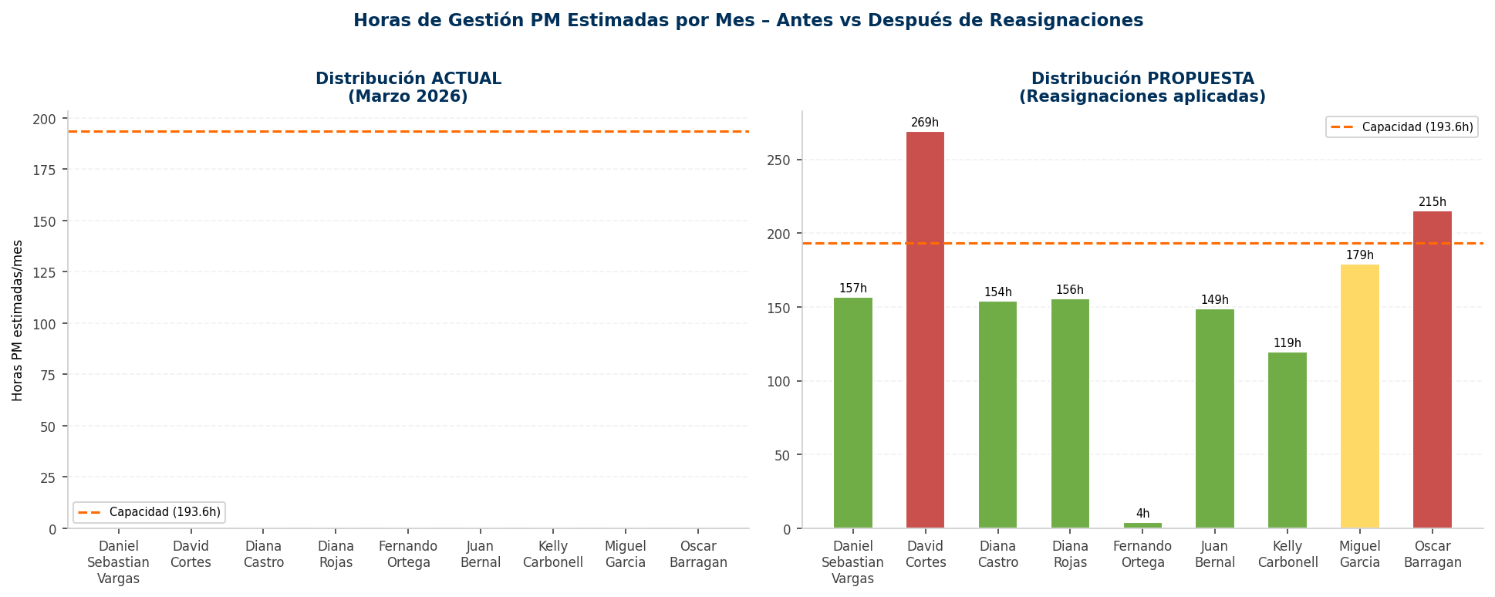

Número de proyectos: Actual vs Propuesto
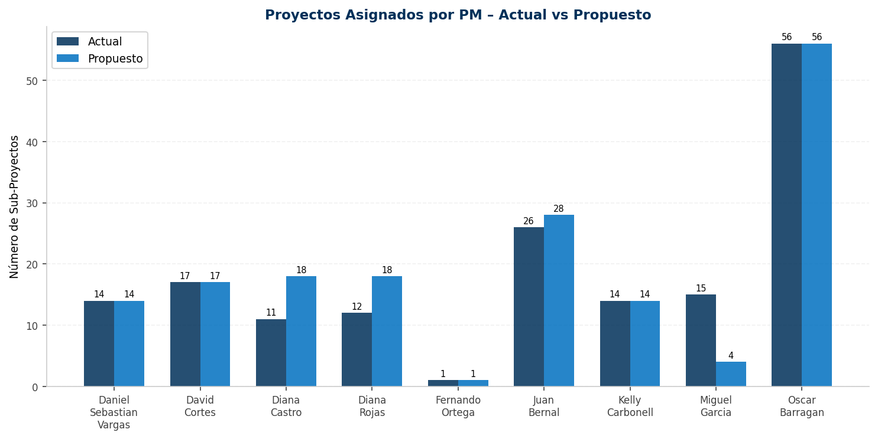

Utilización de capacidad – Propuesta
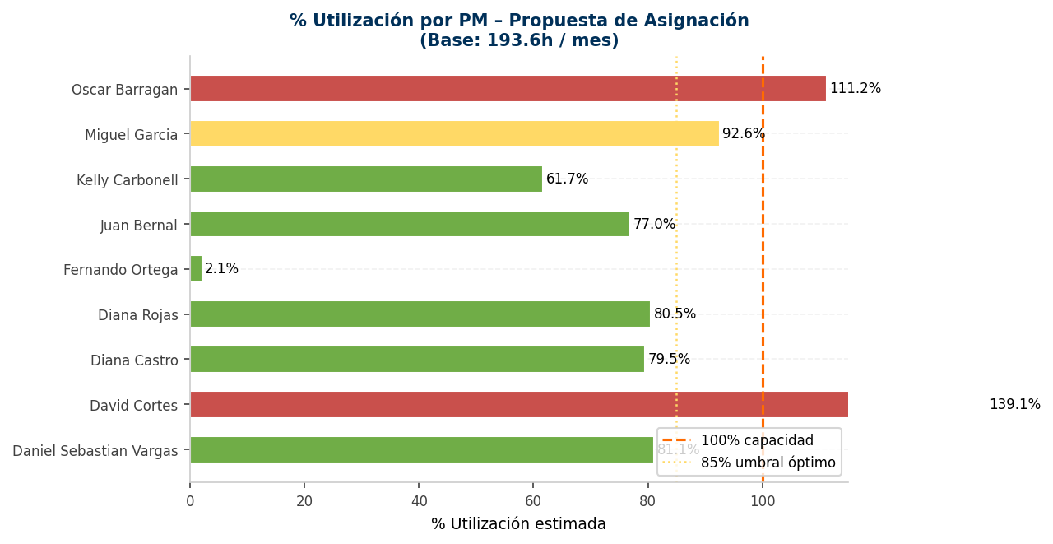

Distribución de horas por cliente (apilado)
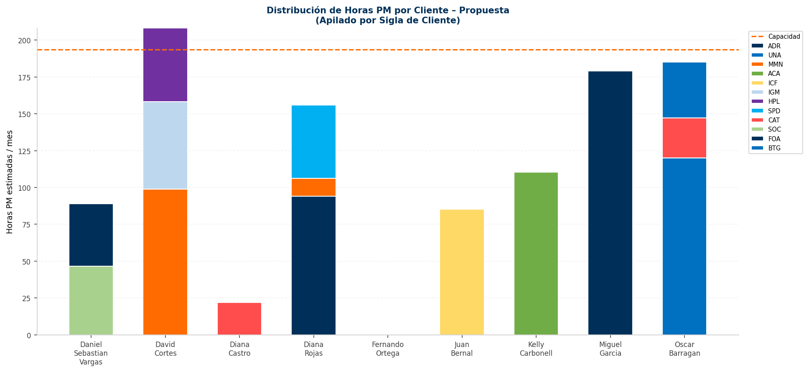

Proyectos reasignados – Horas estimadas

